Prüfungsteile
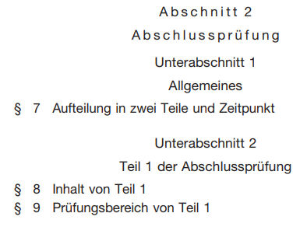
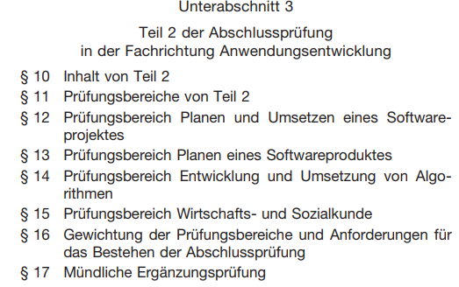
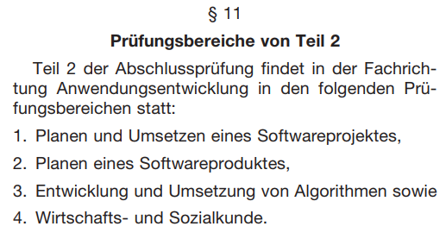
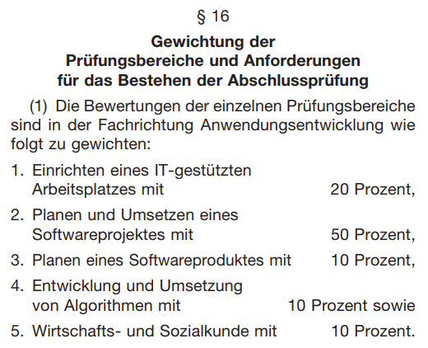
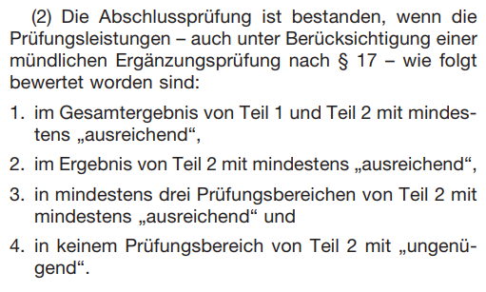
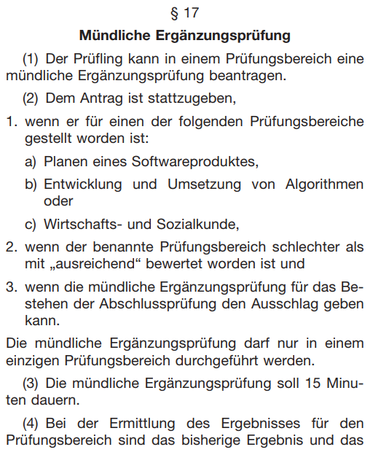
Beruf | AP Teil 1 (20%) | AP Teil 2 (80%)
 |  | Prüfungsbereich 1 (50%) - Projektarbeit |  | theoretische Prüfung
 |  | Teil 1 - Doku (50%) | Teil 2 - Präs/Fachgespräch (50%) | Prüfungsbereich 2 (10%) | Prüfungsbereich 3 (10%) | Prüfungsbereich 4 (10%)
Fachinformatiker Anwendungsentwicklung | Einrichten eines IT-gestützten Arbeitsplatzes | Planen und Umsetzen eines Softwareprojektes |  | Planen eines Softwareproduktes | Entwicklung und Umsetzung von Algorithmen | WiSo
Fachinformatiker Systemintegration |  | Planen und Umsetzen eines Projektes der Systemintegration |  | Konzeption und Administration von IT-Systemen | Analyse und Entwicklung von Netzwerken | WiSo
Fachinformatiker Daten- und Prozessanalyse |  | Planen und Durchführen eines Projektes der Datenanalyse |  | Durchführen einer Prozessanalyse | Sicherstellen der Datenqualität | WiSo
Fachinformatiker Digitale Vernetzung |  | Planen und Umsetzen eines Projektes der digitalen Vernetzung |  | Diagnose und Störungsbeseitigung in vernetzten Systemen | Betrieb und Erweiterung von vernetzten Systemen | WiSo
IT-System-Elektroniker |  | Erstellen, Ändern oder Erweitern von IT-Systemen und von deren Infrastruktur |  | Installation von und Service an IT-Geräten, IT-Systemen und IT-Infrastrukturen | Anbindung von Geräten, Systemen und Betriebsmitteln an die Stromversorgung | WiSo
Kaufmann für Digitalisierungsmanagement |  | Digitale Entwicklung von Prozessen |  | Entwicklung eines digitalen Geschäftsmodells | Kaufmännische Unterstützungsprozesse | WiSo
Kaufmann für IT-System-Management |  | Abwicklung eines Kundenauftrages |  | Einführen einer IT-Systemlösung | Kaufmännische Unterstützungsprozesse | WiSo

